Sheet1
DTO論理名 |  | 顧客情報DTO
DTO物理名 |  | junithelperv2.target.ContractDto
 |  |  |  |  | 試験No | 1-1 | 1-1 | 1-1 | 1-2
 |  |  |  |  | 通番 | 1 | 1 | 2 | 1
No | カラム論理名 | カラム物理名 | 型 | 階層 | 連番 | 1 | 2 | 1 | 1
1 | 電話番号 | telNo |  | 1 |  | 092-261-0001 |  | 092-261-0002 | 092-261-0012
2 | 分割番号 | bunkatsuNo |  | 1 |  | 2 |  | 0 | 0
3 | 契約者名 | contractName |  | 1 |  | 料金 太郎 |  | 料金 太郎 | 料金 太郎
4 | 更新年月日時分秒 | updateDate |  | 1 |  | 2021/12/23 11:22:33.789 |  | 2021/12/24 11:22:33.789 | 2021/12/23 11:22:33.789
5 | 更新回数 | updateCnt |  | 1 |  | 3 |  | 4 | 5
6 | テストint | testInt |  | 1 |  | 11 |  | 12 | 51
7 | テストlong | testLong |  | 1 |  | 21 |  | 22 | 61
8 | テストfloat | testFloat |  | 1 |  | 31.1 |  | 32.2 | 71.3
9 | 住所リスト | addressList |  | 1 |  | [addressInfo][99-1][2] | [addressInfo][99-1][1] | [addressInfo][99-1][3] | [addressInfo][99-1][4]
10 | ステータスプルダウン | statusPulldown |  | 1 |  | [プルダウンmap][ZZ-1][1] |  | [プルダウンmap][ZZ-1][2] | [プルダウンmap][ZZ-2][4]
11 | 文字列リスト | stringList |  | 1 |  | リストb | リストa | リストzz | リストxx
12 | Integerリスト | integerList |  | 1 |  | 51 | 52 | 53 | 54
13 | Longリスト | longList |  | 1 |  | 61 | 62 | 63 | 64
14 | Floatリスト | floatList |  | 1 |  | 71.1 | 72.2 | 73.3 | 74.4
15 | 文字列配列 | arrayString |  | 1 |  | 配列b | 配列a | 配列zz | 配列xx
16 | 住所配列 | arrayAddress |  | 1 |  | [addressInfo][99-1][2] | [addressInfo][99-1][1] | [addressInfo][99-1][3] | [addressInfo][99-1][4]
17 | Integer配列 | arrayInteger |  | 1 |  | 51 | 52 | 53 | 54
18 | int配列 | arrayInt |  | 1 |  | 51 | 52 | 53 | 54
19 | Longクラス配列 | arrayLongClass |  | 1 |  | 61 | 62 | 63 | 64
20 | long配列 | arrayLong |  | 1 |  | 61 | 62 | 63 | 64
21 | Floatクラス配列 | arrayFloatClass |  | 1 |  | 71.1 | 72.2 | 73.3 | 74.4
22 | float配列 | arrayFloat |  | 1 |  | 71.1 | 72.2 | 73.3 | 74.4
23 | サービス情報 | serviceInfo |  | 1 |  | [new] |  | [new] | [new]
24 | サービスID | id |  | 2 |  | 101 |  | 102 | 221
25 | サービス名 | name |  | 2 |  | サービス101 |  | サービス102 | サービス221
26 | 廃止フラグ | haishi |  | 1 |  | 1 |  | 0 | 0
27 | サービス情報2 | serviceInfo2 |  | 1 |  | [new] |  | [new] | [new]
28 | サービスID | id |  | 2 |  | 131 |  | 132 | 141
29 | サービス名 | name |  | 2 |  | サービス131 |  | サービス132 | サービス141
30 | 住所情報 | address |  | 1 |  | [addressInfo][99-1][2] |  | [addressInfo][99-1][3] | [addressInfo][99-1][4]
31 | サービス情報 | serviceInfoArrayLevel |  | 1 |  | [new] | [new] | [new] | [new]
32 | サービスID | id |  | 2 |  | 301 | 302 | 311 | 321
33 | サービス名 | name |  | 2 |  | サービス301 | サービス302 | サービス311 | サービス321
34 | サービス情報 | serviceInfoListLevel |  | 1 |  | [new] | [new] | [new] | [new]
35 | サービスID | id |  | 2 |  | 401 | 402 | 411 | 421
36 | サービス名 | name |  | 2 |  | サービス401 | サービス402 | サービス411 | サービス421

sheet Map
シート名：
 |  |  |  |  |  | 別シート参照する場合、その通番と紐づく情報を設定する
 |  |  |  |  |  | Nullの場合、addしない
DtoInfo
columnInfos
className
dtoDatas
 |  |  |  |  |  | List・Mapの場合、[シート名][試験No][通番]を設定
 |  |  |  |  |  | リストなど、値を複数設定する場合は通番を同じにし、列データを追加する

 |  |  |  |  |  | List・Mapの型は、インターフェースではなく実態クラスを定義する

試験No：
通番：[cells, cells]
通番：[cells, cells]
Map
 |  |  |  |  |  | List/配列内に直接設定可能なものは、下記のタイプ それ以外は別シート参照の対象となる
 |  |  |  |  |  | java.lang.String、java.lang.Integer、java.lang.Long、java.lang.Float、java.time.LocalDateTime

 |  |  |  |  |  | DTO物理名が未入力のシートは、DTOが無効なシートとみなす（読み込まない）

 |  |  |  |  |  | 階層には整数のみ設定可能。それ以外はアベンドする

 |  |  |  |  |  | リストやDTOで階層を変更する場合、そのデータには [new] を付与すること
dtosMap
Sheet1: {
1-1: { 1: [dto,dto]},
1-2: { 1: [dto]},
}

dtoAll
sheetName: {
testNo: { tuban: dto, tuban: dto },
testNo: { tuban: dto, tuban: dto },
}
Sheet1: {
1-1: { 1: dto, 2: dto },
1-2: { 1: dto},
}
TODO
✓DTOの配列に対応する
※1次元配列のみ考慮する
✓Listの要素にString/Integer/Longを対応する
✓List/Mapの実態クラスを任意に定義できる
✓プリミティブ型の配列に対応する
✓DtoInfoのcolumnInfoをクラスのリストにする
✓JunitDtoHelperからExcelのindexを取り除く
List/Map/配列の操作を別クラスにする
→そこまでやる必要ない
✓階層の対応
✓Mapのフォーマット変更
・MapシートのValueのString以外を対応する
・Listをjava.util以外でも対応可能にする

addressInfo
DTO論理名 |  | 住所情報DTO
DTO物理名 |  | junithelperv2.target.AddressDto |  |  |  | ※１～５行目、A～F列のレイアウトを変更してはいけない
 |  |  |  |  | 試験No | 99-1 | 99-1 | 99-1 | 99-1
 |  |  |  |  | 通番 | 1 | 2 | 3 | 4
No | カラム論理名 | カラム物理名 | 型 | 階層 | 連番 | 1 | 1 | 1 | 1
1 | 住所コード | addressCode |  | 1 |  | 0110000001 | 0110000002 | 0110001001 | 0110001004 | private String addressCode; | dto.setaddressCode(""); | assertEquals("0110000001", contractDto.getAddressCode());
2 | 郵便番号 | zipNo |  | 1 |  | 888-9999 | 888-0000 | 888-1999 | 888-1994 | private String zipNo; | dto.setzipNo(""); | assertEquals("888-9999", contractDto.getZipNo());
3 | 都道府県 | prefectures |  | 1 |  | 北海道 | 福岡県 | 鹿児島県 | 和歌山県 | private String prefectures; | dto.setprefectures(""); | assertEquals("北海道", contractDto.getPrefectures());
4 | 市区町村 | city |  | 1 |  | 札幌市 | 福岡市 | 鹿児島市 | 和歌山市 | private String city; | dto.setcity(""); | assertEquals("札幌市", contractDto.getCity());
5 | 番地号 | bantigo |  | 1 |  | 横浜町 | 南福岡 | 神崎 | ＡＡＡ | private String bantigo; | dto.setbantigo(""); | assertEquals("横浜町", contractDto.getBantigo());

Map
試験No：DTO

試験No：DTO

プルダウンmap
DTO論理名 | プルダウンMap
DTO物理名 | java.util.LinkedHashMap |  |  | ※１～５行目、A～F列のレイアウトを変更してはいけない
 |  |  | 試験No | ZZ-1 |  | ZZ-1 |  | ZZ-2
 |  |  | 通番 | 1 |  | 2 |  | 4
 |  | 階層 | - | key | value | key | value | key | value
keyのクラス名 |  | 1 |  |  |  | 000 | 未着手 | 003 | 確認待ち
valueのクラス名 |  | 1 |  | 001 | 作業中 | 002 | レビュー中
 |  |  |  | 009 | 完了

＜ルール＞
・Key / Valueの設定値はStringのみを想定している（それ以外の場合、改修が必要）
・試験Noと通番の２列で１セットのMapを作成する
・データの最終値の次のセルは値なしとすること
・生成できるMapは java.utilパッケージを想定する（それ以外の場合、改修が必要）

dtoAll（Map）
sheetName: {
testNo: { tuban: dto, tuban: dto },
testNo: { tuban: dto, tuban: dto },
}
Sheet1: {
ZZ-1: { 1: Map {' ': ' ', 001: 作業中, 009: 完了},
2: Map {000: 未着手, 002: レビュー中}},
ZZ-2: { 4: Map {003: 確認待ち}},
}

アサートフロー
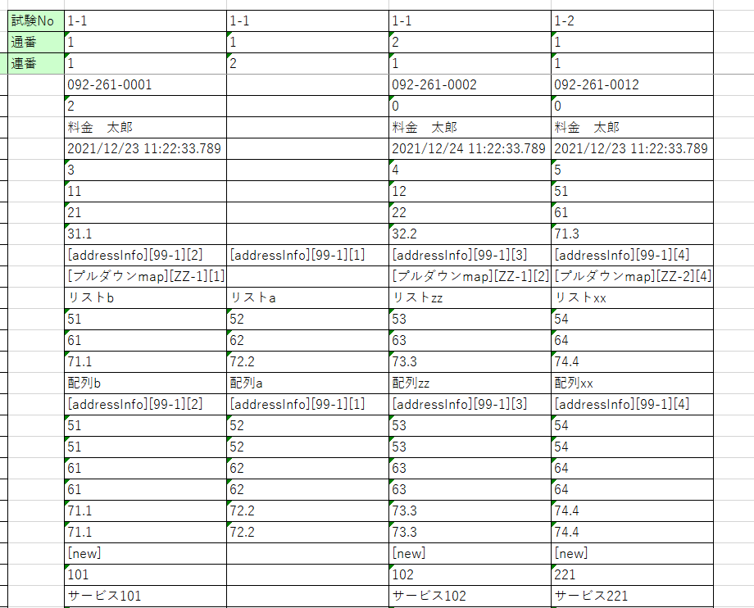

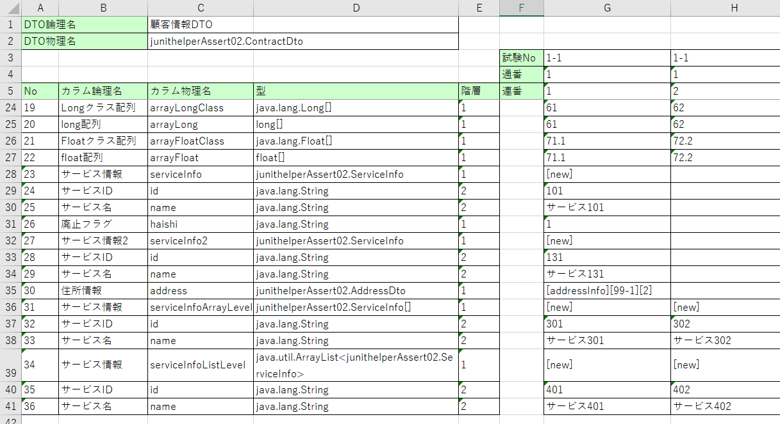

Excelデータ見直し
JunitHelper
ExcelLoader

loadExcelData()

DtoExcelSheet
+dtoInfo
+createDtoInfo()
DtoExcelSheet
ExcelData
+ Map<String, SheetData>
+createDtoInfo()
DtoInfo
+className
+dtoFieldInfo
+Map<String, Map<String, List<List<Cell>>>> dtoDatas
SheetData
+className
+dtoFieldInfo
+Map<String, Map<String, List<List<Cell>>>> dtoDatas

class ExcelLoader { | class ExcelSheetDataCreater {
ExcelData loadExcelData() { | ExcelData create() {
・Excelファイル読込み | ・全シートについて以下の処理を実行
・Excelデータ生成 | ・SheetDataを生成する
} | ・シート名に紐づくSheetDataをMapに登録
 | ・返却

